Check List SME
Validación de Maquinaria y Equipo Machinery and Equipment Validation

 | Estacion/Area de trabajo Station / Work Area |  |  | Final Assy Scorpion |  |  |  |  |  | ID: |  |  | JA100924-06
 | Proyecto / Linea Project / Line |  |  | John Deere / 202 |  |  |  |  |  | Nombre del equipo: Equipment name: |  |  | Final Assy Scorpion
 |  |  |  |  |  |  |  |  |  | Marca: Brand: |  |  | ITO-GROUP
 |  |  |  |  |  |  |  |  |  | Modelo: Model: |  |  | JDS-FIA-JA06
 | Fecha / Date (DD/MMM/AAA):

 | Referencias references | Si: Aceptable Yes: Acceptable |  |  |  |  |  | Revisado por SME: Reviewed by SME: |  |  |  |  | Marco Reza
 |  | No: no aceptabe No: unacceptable |  |  |  |  |  | Revisado por EHS: Reviewed by EHS: |  |  |  |  | Luis Arellano
 |  | N/A: No aplica N/A: does not apply |  |  |  |  |  | Responsable del equipo: Machine owner: |  |  |  |  | Javier Villagran

 | GUARDAS / GUARDS |  |  |  |  |  |  |  |  |  |  | COMENTARIOS / COMMENTS
1 | Cumple con guardas fijas que impiden el acceso a partes en movimiento,(Moviles) puntos de pincheo, riesgos eléctricos, areas con temperaturas extremas a los que se debe accesar de manera ocasional o NO se debe accesar y cumple conforme a la evaluación de las guardas de acuerdo a la sección de protección mencionada en el MOC desde su proceso de compra y acorde a los criterios del estandar corporativo? Does it comply with fixed guards that prevent access to moving parts, (Mobile) puncture points, electrical hazards, areas with extreme temperatures that should be accessed occasionally or should NOT be accessed and complies with the evaluation of the guards according to the protection section mentioned in the MOC from its purchase process and according to the criteria of the corporate standard? |  |  |  |  |  | Si Yes | No No |  | N/A N/A |  | Describa Cantidad de guardas, tipo de guarda, ubicacion, dimensiones,
2 | Las guardas son robustas , estan sujetas al equipo /maquinaria con tornillos que para ser retirada requieren el empleo de una herramienta y garantiza no tener riesgo , asi como contemplan el uso de interloks que ordenan el paro inmediato del equipo. The guards are robust, they are fastened to the equipment/machinery with screws that require the use of a tool to be removed and guarantee no risk, as well as contemplate the use of interlocks that order the immediate shutdown of the equipment. |  |  |  |  |  | Si Yes | No No |  | N/A N/A |  | Describa el metodo de fijacion, cantidad de tornillos, etc. Cinta doble cara no es un método de fijacion valido.
3 | Verificar todas las posibles configuraciones de la maquina, las cuales no permitan tener acceso a partes en movimiento (ver tabla 1 y 2 ) Check all possible machine configurations, which do not allow access to moving parts (see table 1 and 2). |  |  |  |  |  | Si Yes | No No |  | N/A N/A |  | Anote las dimensiones de las aperturas en las guardas.
4 | INTERLOCKS, CORTINAS O SENSORES DE PRESENCIA INTERLOCKS, CURTAINS OR PRESENCE SENSORS
5 | Al activar el o los dispositivos (interlock,cortina,sensor ,etc)elimina completamente todos los puntos con riesgo de mecanismo en movimiento o energía riesgosa y asegura o garantiza que el equipo no puede ser activado por otro medio Activating the device(s) (interlock, curtain, sensor, etc.) completely eliminates all points with risk of moving mechanism or hazardous energy and ensures or guarantees that the equipment cannot be activated by any other means. |  |  |  |  |  | Si Yes | No No |  | N/A N/A |  | Describa la ubicación del interlock y método de prueba de estos.
6 | Los dispositivos se encuentran conectados de manera que cuando se activa un interlock o sensor sea necesario realizar un reset o restablecimiento del funcionamiento del equipo The devices are connected in such a way that when an interlock or sensor is activated, it is necessary to reset or restore the operation of the equipment. |  |  |  |  |  | Si Yes | No No |  | N/A N/A
7 | Al activar auto reset o restart no ocasiona riesgo a la integridad física del trabajador ? ( restart manual ) Does the auto reset or restart pose a risk to the physical integrity of the worker? (restart manual) |  |  |  |  |  | Si Yes | No No |  | N/A N/A
8 | ¿Cuenta con medio para aislar las fuentes de energía y bloqueo para la aplicación de LOTO? Does the equipment have means to isolate power sources and blocking for the application of LOTO? |  |  |  |  |  | Si Yes | No No |  | N/A N/A
9 | ¿Sufren interferencia por otros equipos, fuentes de luz o vibraciones ? Is there interference from other equipment, light sources, or vibrations? |  |  |  |  |  | Si Yes | No No |  | N/A N/A
10 | El equipo o maquinaria cuenta con alarmas audibles o visibles The equipment or machinery has audible or visible alarms |  |  |  |  |  | Si Yes | No No |  | N/A N/A
11 | Las cortinas de presencia estan de acuerdo a la ISO 13857, Ver tabla 3 Presence curtains are in accordance with ISO 13857, see table 3. |  |  |  |  |  | Si Yes | No No |  | N/A N/A
12 | Las cortinas de presencia, No debe ser posible acceder a la zona peligrosa sin activar el dispositivo, ni por debajo ni por encima de la cortina. No debe ser posible permanecer entre la zona de detección y la zona peligrosa sin que la cortina lo detecte. Presence curtains, it must not be possible to access the dangerous zone without activating the device, neither above nor below the curtain. It must not be possible to remain between the detection zone and the dangerous zone without being detected by the curtain. |  |  |  |  |  | Si Yes | No No |  | N/A N/A
13 | La maquinaria integrada cuenta con el bloqueo simultaneo, al momento de detener el proceso en uno de los equipos (ejemplo, interconexión entre conveyors) The integrated machinery has simultaneous lockout when the process is stopped on one of the units (e.g., interconnection between conveyors) |  |  |  |  |  | Si Yes | No No |  | N/A N/A

 | PAROS DE EMERGENCIA EMERGENCY STOP
14 | Existen uno o varios dispositivos de parada de emergencia , son de color rojo de facil acceso y activan la alarma ? Are there one or more emergency stop devices, are they red in color, easily accessible and do they activate the alarm? |  |  |  |  |  | Si Yes | No No |  | N/A N/A
15 | Colocan la maquina en posición segura y disipan la energía almacenada y la llevan a un paro completo y al restablecer se mantiene en posiscion segura sin movimiento? They place the machine in a safe position and dissipate the stored energy and bring it to a complete stop and upon resetting it remains in a safe position without movement? |  |  |  |  |  | Si Yes | No No |  | N/A N/A
 | CONTROLES DE OPERACION OPERATION CONTROLS
16 | El equipo cuenta con boton de encendido y apagado (ON /OFF) se encuentra visible y protegido para no ser activado accidentalmente y es facil de alzanzar The equipment has an ON/OFF button that is visible and protected from accidental activation and is easy to reach. |  |  |  |  |  | Si Yes | No No |  | N/A N/A
17 | El boton de inicio de ciclo esta visible , es facil de alcanzar y totalmente protegido para EVITAR ser accionado accidentalmente? Para el caso de activacion por pedal este cuenta con guarda The cycle start button is visible, easy to reach and fully protected to AVOID accidental operation? In the case of foot pedal activation, it is guarded. |  |  |  |  |  | Si Yes | No No |  | N/A N/A
18 | Desde el puesto de mando, el operador ve todas las zonas peligrosas. From the command post, the operator sees all dangerous areas. |  |  |  |  |  | Si Yes | No No |  | N/A N/A
19 | Fallas en el equipo, computadora, electricidad o cualquier energia la colocan o mantienen en una posición segura (Hacer prueba de falla en el equipo y asegurar que se queda en una posicion segura ) Failure of the equipment, computer, electricity or any power to place or maintain it in a safe position (do equipment failure test and ensure that it stays in a safe position). |  |  |  |  |  | Si Yes | No No |  | N/A N/A
 | SISTEMAS DE DOBLE BOTON DOUBLE BUTTON SYSTEMS
20 | En el caso de los sitemas de doble botón, se encuentran sincronizados, es decir se debe accionar los dos al mismo tiempo para poder activar la maquina o equipo y no son faciles de poder burlar el sistema? In the case of double button systems, are they synchronized, that is, both must be activated at the same time in order to activate the machine or equipment and they are not easy to circumvent the system? |  |  |  |  |  | Si Yes | No No |  | N/A N/A
 | GENERALES
 | INSTALACIONES INSTALLATIONS
21 | El Equipo o Maquina se encuentra bien fijado o sujeto eliminando el riesgo de caida de este? Is the equipment or machine securely fixed or fastened, eliminating the risk of it falling? |  |  |  |  |  | Si Yes | No No |  | N/A N/A
22 | La alimentacion ELECTRICA del equipo cuenta con un sistema de proteccion, para el trabajador y el equipo, en caso de presentrase un corto circuito ? Ejemplo: Instalacion de Termomagnetico? Does the ELECTRIC power supply of the equipment have a protection system, for the worker and the equipment, in case of a short circuit? Example: Thermomagnetic Installation? |  |  |  |  |  | Si Yes | No No |  | N/A N/A
23 | Mangueras, cables eléctricos, conexiones se encuentran ruteados y en buenas condiciones.? Hoses, electrical cables, connections are routed and in good condition. |  |  |  |  |  | Si Yes | No No |  | N/A N/A
24 | El equipo o maquinaria se encuentra libre de filos o salientes asi como de obstrucción de pasillos y/o tableros electricos? Is the equipment or machinery free of edges or protrusions as well as obstruction of corridors and / or electrical panels? |  |  |  |  |  | Si Yes | No No |  | N/A N/A
25 | Las instalaciones eléctricas estan deacuerdo a las necesidades del equipo ( amperes máximos y de operación normal del equipo, voltaje requerido, etc. The electrical installations are according to the needs of the equipment (maximum amperes and normal operation of the equipment, required voltage, etc. |  |  |  |  |  | Si Yes | No No |  | N/A N/A
26 | El panel de control o circuitos eléctricos del equipo son de acceso restringido a solo personal autorizado? Are the control panel or electrical circuits of the equipment restricted to authorized personnel only? |  |  |  |  |  | Si Yes | No No |  | N/A N/A
27 | En el caso de que el equipo, maquinaria o el proceso genere emisiones que deban de ser captadas, Cuenta con equipo para direccionar/ captar estas emisiones adecuado y en buen funcionamiento? (EXTRACTOR) In the event that the equipment, machinery or the process generates emissions that must be captured, do you have adequate and functioning equipment to direct / capture these emissions? (EXHAUST FAN) |  |  |  |  |  | Si Yes | No No |  | N/A N/A
28 | En caso del uso de pistolas o sopladores manuales a base de aire comprimido se encuentran calibradas 30 lbs de presión? In the case of the use of compressed air-based hand guns or blowers, 30 lbs of pressure are calibrated? |  |  |  |  |  | Si Yes | No No |  | N/A N/A
29 | El funcionamiento del (s) Soporte -Amortiguador es el adecuado? Abrir puerta y verificar que se mantenga arriba en los siguientes angulos al 100%,50% y 25%. Is the operation of the Shock Absorber Support (s) adequate? Open door and check that it stays up in the following angles at 100%, 50% and 25%. |  |  |  |  |  | Si Yes | No No |  | N/A N/A
30 | El equipo cuenta con certificaciones UL, CE, CCC (Cert. Opcional) The equipment has UL, CE, CCC certifications (Cert. Optional). |  |  |  |  |  | Si Yes | No No |  | N/A N/A
31 | En caso de que el Equipo sea un Fixture y rebase el peso permito (14 kg para hombres o para Mujeres), su manipulacion sera entre dos personas, y con un peso mayor debera de asegurar equipo Auxiliar para su instalacion., Esta indicacion debe ser informada en la Instruccion de Trabajo. In the event that the Equipment is a Fixture and exceeds the permitted weight (14 kg for men of Women), its handling will be between two people, and with a greater weight it must ensure equipment for its installation., This indication must be informed in the Work Instruction. |  |  |  |  |  | Si Yes | No No |  | N/A N/A
32 | 6 REVISION DE SEGURIDAD EN MANTENIMIENTO AL EQUIPO SAFETY REVIEW IN EQUIPMENT MAINTENANCE
33 | Al hacer el mantenimiento se hace lo siguiente? Validacion e identificacion de Riesgos al realizar mantenimiento a Equipo y Maquinaria. (Lo/To, Interlocks, EPP, Herramientas, Delimitar area, En otros When doing maintenance, do you do the following? Validation and identification of Risks when performing maintenance on Equipment and Machinery. (Lo / To, Interlocks, EPP, Tools, Delimit area, In others |  |  |  |  |  | Si Yes | No No
 | Mencione los controles requeridos de acuerdo al riesgo mencionado: Mention the controls required according to the risk mentioned:

 |  | Validación de Maquinaria y Equipo Machinery and Equipment Validation

 |  | Estacion/Area de trabajo Station / Work Area |  |  | Final Assy Scorpion |  |  |  |  |  | ID: |  |  | JA100924-06
 |  | Proyecto / Linea Project / Line |  |  | John Deere / 202 |  |  |  |  |  | Nombre del equipo: Equipment name: |  |  | Final Assy Scorpion
 |  |  |  |  |  |  |  |  |  |  | Marca: Brand: |  |  | ITO-GROUP
 |  | Fecha / Date (DD/MMM/AAA): |  |  |  |  |  |  |  |  | Modelo: Model: |  |  | JDS-FIA-JA06

 |  | Referencias references | Si: Aceptable Yes: Acceptable
 |  |  | No: no aceptabe No: unacceptable |  |  |  |  |  | Revisado por SME: Reviewed by SME: |  |  |  |  | Marco Reza
 |  |  | N/A: No aplica N/A: does not apply |  |  |  |  |  | Revisado por EHS: Reviewed by EHS: |  |  |  |  | Luis Arellano
 |  |  |  |  |  |  |  |  | Responsable del equipo: Machine owner: |  |  |  |  | Javier Villagran

 | 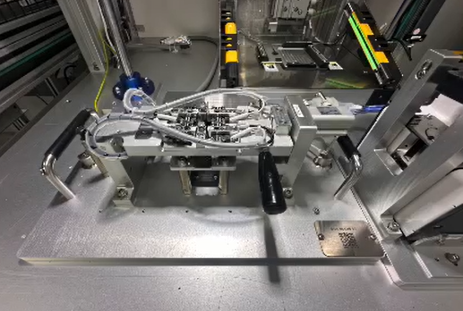 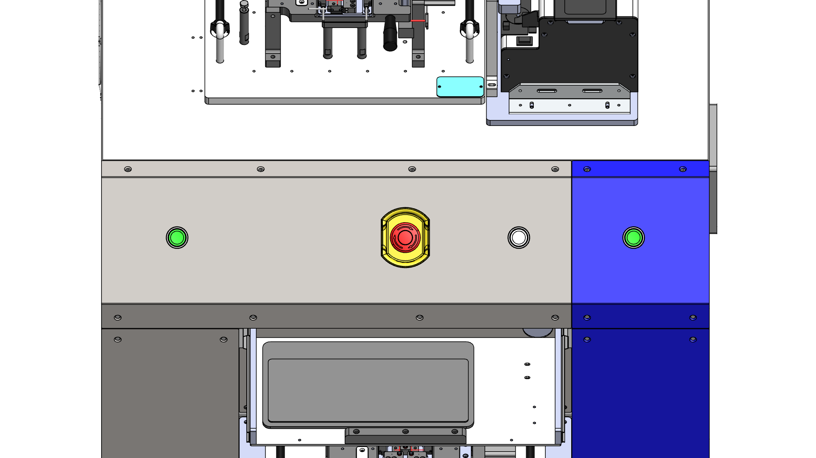 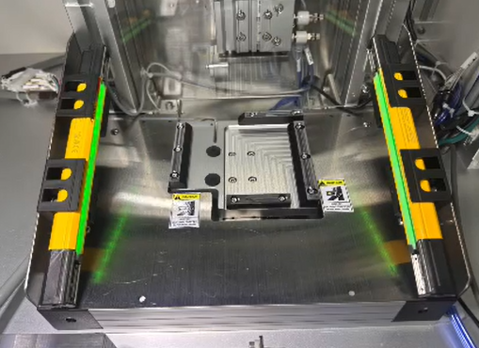 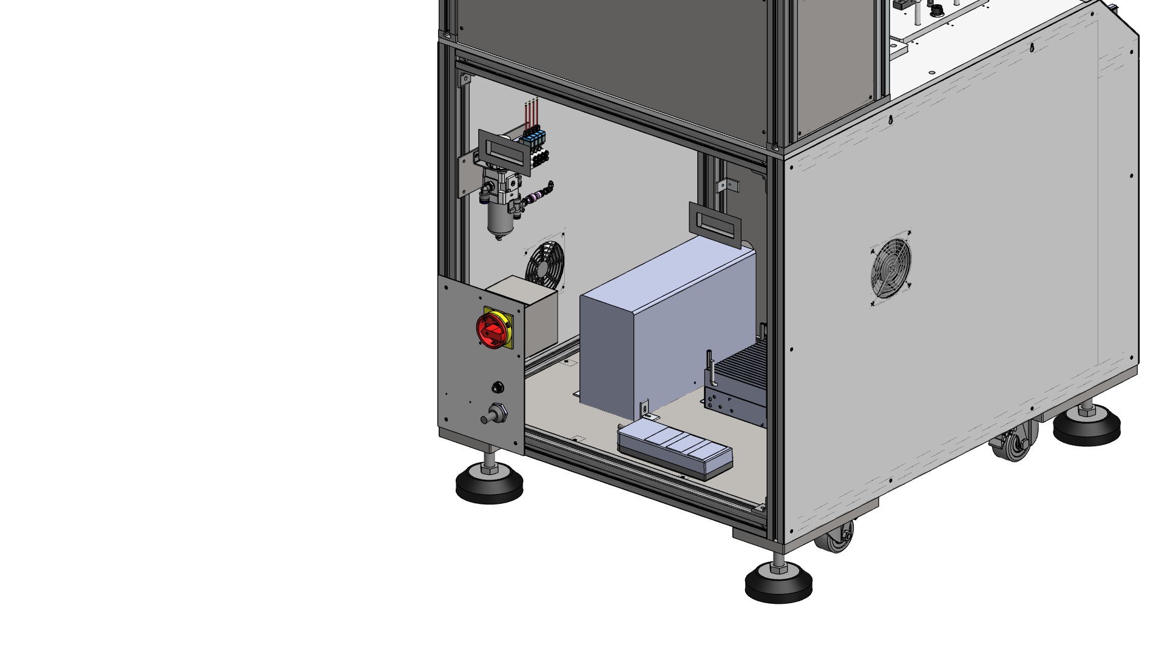 Agregue archivo fotografico de las secciones 5, 6 y 7 ( Fotografia de la(s) guarda(s) revisadas):

 | 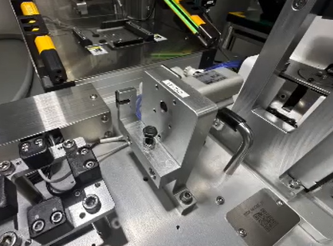 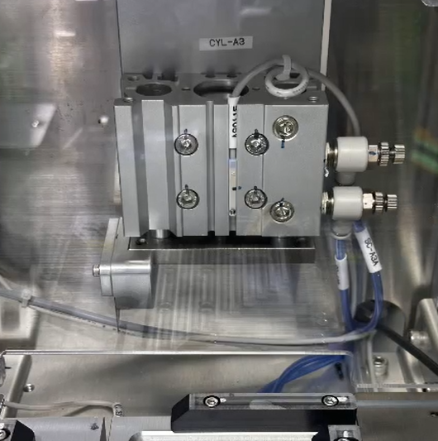 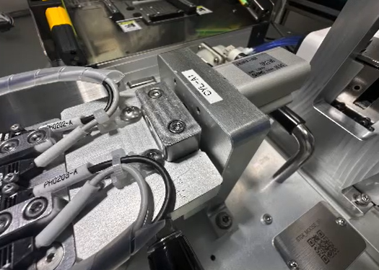 Agregue archivo fotografico de las secciones 8 a 15 ( Fotografia de lo(s) interlock(s), contina(s), sensore(s) revisados):

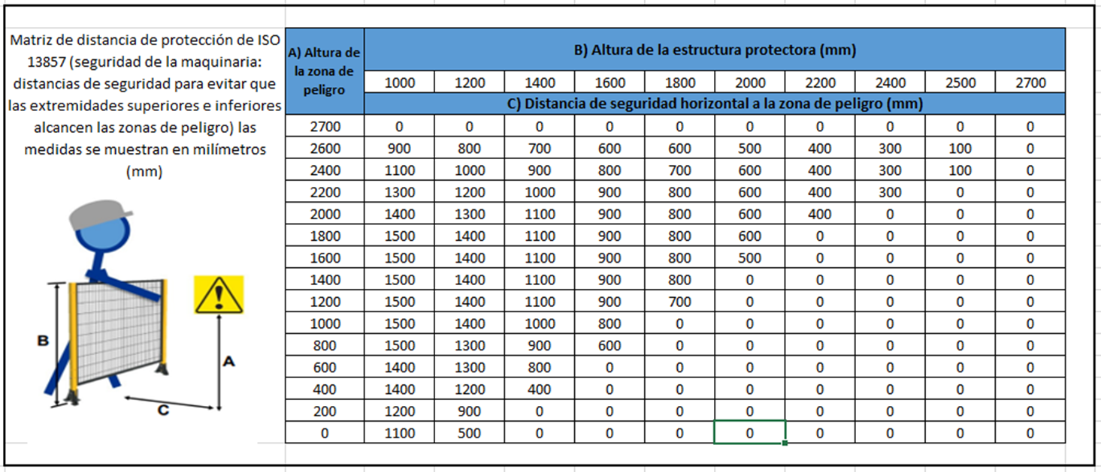
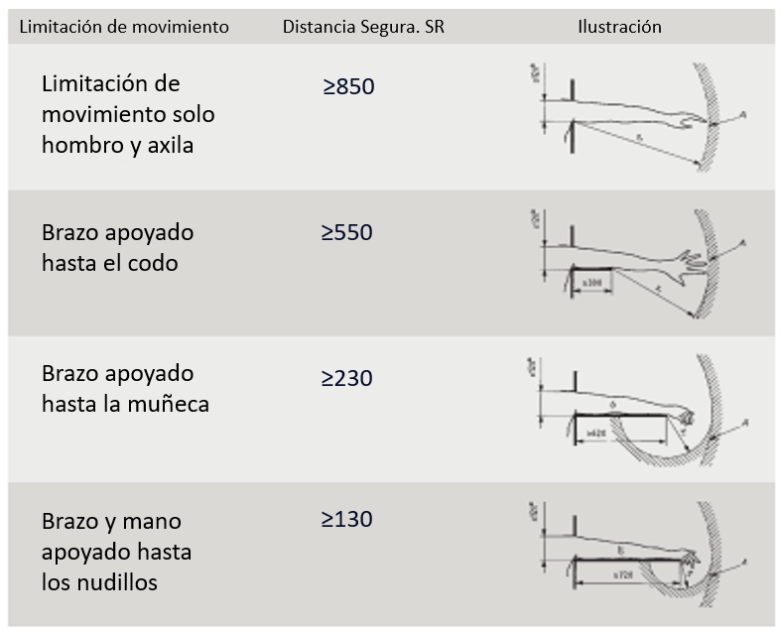

 |  |  |  |  |  |  |  |  |  |  | ID
 | Nota: Verificar información de apoyo en: Note: Verify supporting information in: |  |  |  |  | Anexo A Requerimientos Annex A Requirements

 |  | Criterios de Validación Validation Criteria

 |  |  |  | No autorizada |  |  |  | Liberación
 |  |  |  | En caso de 1 o más incumplimientos detectados en los puntos 1, 2, 3, 4, 5, 6, 7, 8, 9, 10, 11, 12, 13, 14, 15, 16, 17, 18, 19, 20, 21, 22, 23, 24, 25, 26, 27, 28, 29, 30, 31, 32, 33 |  |  |  | Cumplimiento total con requerimientos Full compliance with requirements

 |  | Resultados de la Validación Validation Results

 |  |  |  | No autorizada Unauthorized |  | Fecha de siguiente revisión: Next revision date (DD/MMM/AAA):

 |  |  |  | Primera revisión / First review |  | Fecha de revisión/Date (DD/MMM/AAA):

 |  |  |  | Liberada / Released |  | Fecha de etiqueta de máquina segura/Date (DD/MMM/AAA):

Acciones a tomar para corregir las deficiencias detectadas ( Las acciones son documentadas en Road map para su seguimiento) Actions to take to correct the deficiencies detected (The actions are documented in Road map for follow-up)

 | ACCION ACTION |  |  |  |  |  |  |  |  |  |  | RESP. Responsable |  |  | FECHA DE COMPROMISO COMMITMENT DATE (DD/MMM/AAA):
1 | Numero de Accion JOS para tarea de proteus incluye revision de interlock, paro de emergencia, cortinas , sensores de presencia , amortiguadores , etc.
2
3
4
5

 |  |  | El proceso de validacion ha sido revisado meticulosamente para garantizar que cumple con los criterios de seguridad salud y medio ambiente (EHS) The validation process has been meticulously reviewed to ensure that it meets environmental and health and safety (EHS) criteria.

 | Nombre, Firma y Fecha Name, Signature and Date |  |  |  |  |  |  |  |  |  |  |  | Nombre, Firma y Fecha Name, Signature and Date

